Chi tiết địa chất
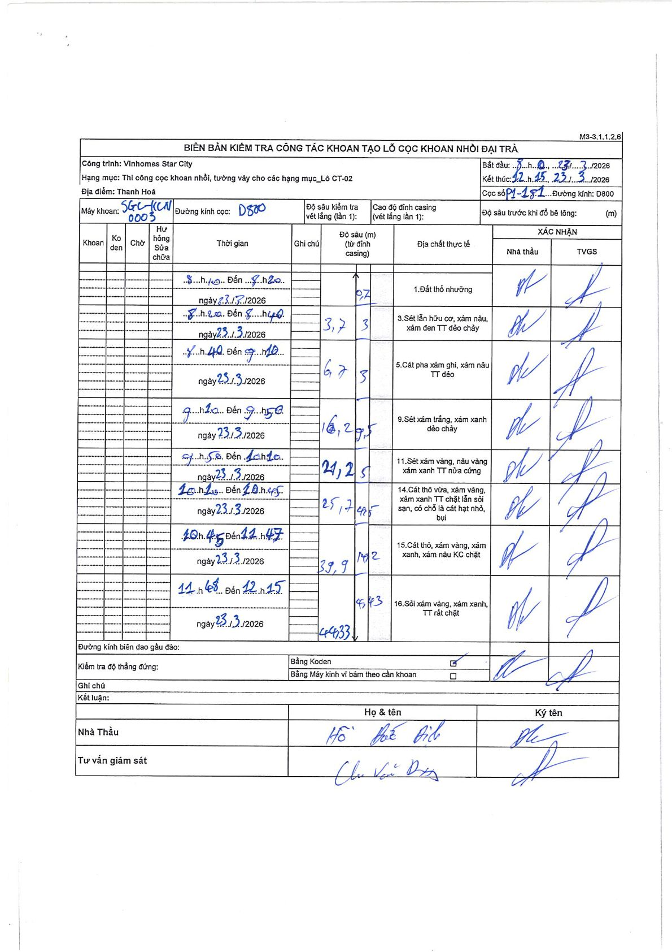
Dự án | Star City Thanh Hóa
Hạng mục | Thi công cọc khoan nhồi, tường vây cho các hạng mục_Lô CT-02
Tên bộ phận | Lô CT-02
Số hiệu cọc | P1-181
Tên Máy khoan | SGC-KCN0003
Đường kính | D800
Bắt đầu thi công | 08:00 23/03/2026
Kết thúc thi công | 12:15 23/03/2026

Địa chất TT | Đường kính | Mô tả lớp thiết kế | Từ (h) | Đến (h) | Cao độ từ | Cao độ đến | T.Gian (h) | Dài (m) | V (m/h) | Ghi chú
1 | D800 | Đất thổ nhưỡng | 08:00 23/03/2026 | 08:20 23/03/2026 | 0 | -0.7 | 0.33 | 0.7 | 2.1
2 | D800 | Sét lẫn hữu cơ, xám nâu, xám đen TT dẻo chảy | 08:20 23/03/2026 | 08:40 23/03/2026 | -0.7 | -3.7 | 0.33 | 3 | 9
3 | D800 | Cát pha xám ghi, xám nâu TT dẻo | 08:40 23/03/2026 | 09:10 23/03/2026 | -3.7 | -6.7 | 0.5 | 3 | 6
4 | D800 | Sét xám trắng, xám xanh dẻo chảy | 09:10 23/03/2026 | 09:50 23/03/2026 | -6.7 | -16.2 | 0.67 | 9.5 | 14.25
5 | D800 | Sét xám vàng, nâu vàng xám xanh TT nửa cứng | 09:50 23/03/2026 | 10:10 23/03/2026 | -16.2 | -24.2 | 0.33 | 8 | 24
6 | D800 | Cát thô vừa, xám vàng, xám xanh TT chặt lẫn sỏi sạn, có chỗ là cát hạt nhỏ, bụi | 10:10 23/03/2026 | 10:45 23/03/2026 | -24.2 | -25.7 | 0.58 | 1.5 | 2.57
7 | D800 | Cát thô, xám vàng, xám xanh, xám nâu KC chặt | 10:45 23/03/2026 | 11:47 23/03/2026 | -25.7 | -39.9 | 1.03 | 14.2 | 13.74
8 | D800 | Sỏi xám vàng, xám xanh, TT rất chặt | 11:47 23/03/2026 | 12:15 23/03/2026 | -39.9 | -44.33 | 0.47 | 4.43 | 9.49

ẢNH BIÊN BẢN GỐC

